Sheet1
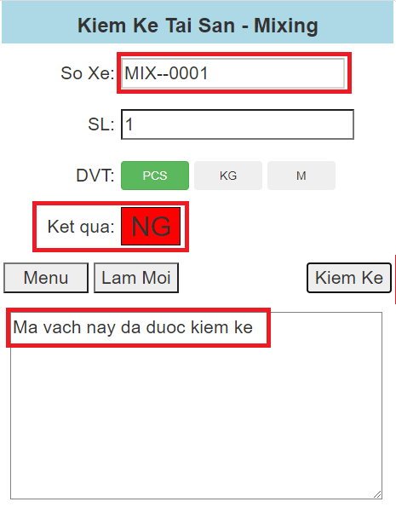
Giao diện chính: Hiển thị danh sách các công đoạn cần kiểm kê
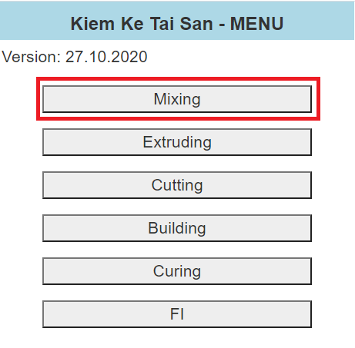

Bấm nút Mixing để kiểm kê tài sản của công đoạn Mixing
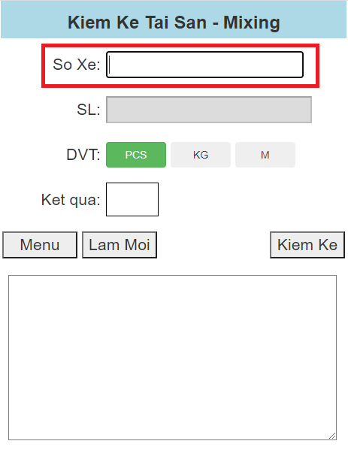

Quét mã vạch số xe, sau đó điền SL (nếu cần), chọn ĐVT (nếu cần) và bấm nút Kiểm Kê
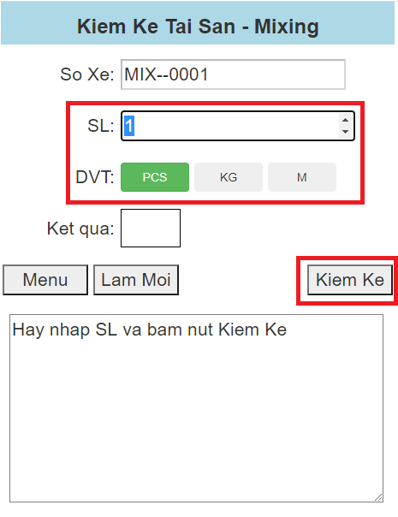

Kết quả sau khi kiểm kê thành công -> Sẽ lưu dữ liệu vào database
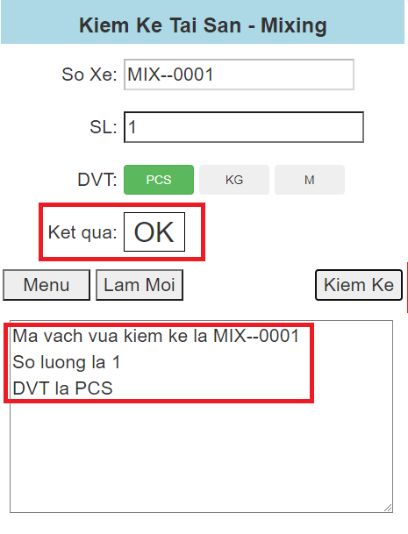

Nếu quét mã vạch lần 2 thì sẽ thông báo mã vạch này đã được kiểm kê

